CheckList
Check list
Project name： Trial Kitting
Item 检查项目 |  | Sign 标记 | 确认人 日期
输入 | 工作日历，用于获得周期范围的日期，并明确节假日周末 | □ OK 正确 □ NG 错误 □ SKIP 保留
 | 项目组，在净需求中有项目组，用于区分具体的计划员
 | 物料列表，标识不参与计算的物料（默认JIT，Package，Chemical,Tooling,Lable, Low L/T可维护）
 | 制造件加工周期，每个制造件只有一个加工周期
 | 物料采购周期（供应商供货，直到检验入库的周期），每个物料只有一个采购周期
 | 净需求（销售订单、预测订单）：每天定时从TT系统取一版数据作为计算的静态数据, new SO会在提供net demand的时候被考虑。
 | 库存：每天定时从TT系统取一版数据作为计算的静态数据, 指定库位的库存需要排除(如RTV,RTC,Scrap..)
 | 采购订单：每天定时从TT系统取一版数据作为计算的静态数据
 | 工单：每天定时从TT系统取一版数据作为计算的静态数据
 | 手工同步：同时同步净需求、库存、采购订单、工单。 不支持分别同步
 | BOM：每次计算时从TT系统抓取最新版BOM
完整计算 | 期间： 从当月第一周作为起点，前13周，后4个月区分期间，系统覆盖7个月数据 计算时每个期间会换算到一个具体的日期（按照工作日历） | □ OK 正确 □ NG 错误 □ SKIP 保留
 | 优先级： 1. 净需求中需求日期（转换为周期），按照每个period的周一来修改request date。 2. 按照采购件展开后缺料种类最少的优先，采样从当前周期往后看四周，获得优先级后用于全部周期
 | 将净需求按照项目、产品、周期进行数量汇总后计算，不按照明细计算 每个产品、自制件在计算集中只体现一行
 | 根据汇总后的净需求逐项目展开bom，同时扣减库存、工单、PO进行齐套计算，自制件展开时需要考虑加工周期
 | 计算时有了工单的产品、自制件默认可用（计算逻辑与在库存中一致），下阶材料需要在计算时扣减。
 | 按照产品展开自制件、采购件需求，并考虑库存、工单，PO得出自制件、产品的齐套
 | 计算后获得：1. 齐套清单 ；2. Gating List ；3. PAD（手工上传）
 | 计算的结果保存一份作为每天的初始版本，自动生成的不提供PAD
分项目/人员计算 | 按项目区分计划人员，各计划人员只展开自己的项目，计算逻辑与完整计算一致
 | 可以分项目或者计划员筛选后计算（简称分项计算），计算的共用件仅在当前筛选的计算范围中考虑， 不同版本的不考虑
 | 分项计算支持手工上传计划用于计算，计算时需要选择基准版本用于按照余料扣减
 | 计算 1. 在分项目展开的列表中调整产品（自制件不可调整）的数量、周期，根据调整后的需求重新计算（只可修改产品对应周期、数量，自制件不允许修改） 2. 重新同步净需求、库存、工单、采购订单后重算 3. 根据上传的产品进行试算（试算时不同版本之间不考虑与其他产品的共用件，） 4. 根据PM新上传但未确定的需求进行计算，计算时所用自制件、采购件为之前计算结余数量
 | 支持多用户同时计算，提供一个页面查看当前计算进程
 | 每次计算的结果生成对应的版本号并保存在系统中，计算的结果邮件通知指定的人员
 | 模拟计算可查询执行状态（状态：未开始，计算中，完成）
 | 导出指定格式的一份Excel（含公式）PAD
GatingList | PO按指定格式查看Gating List，并可以导出指定格式的一份Gating List 将计算的结果按照日期顺序逐行展开获得明细（明细情况单独计算） | □ OK 正确 □ NG 错误 □ SKIP 保留
 | PM按指定格式查看Gating List，并可以导出指定格式的一份Gating List | □ OK 正确 □ NG 错误 □ SKIP 保留

一 接口数据，从TT系统同步获得，不支持修改、回传
1. 净需求

2. 库存

3. 采购订单

4. 工单

二 基础数据
1. 物料周期

三 计算：支持手工上传计划用于计算


输出 PAD
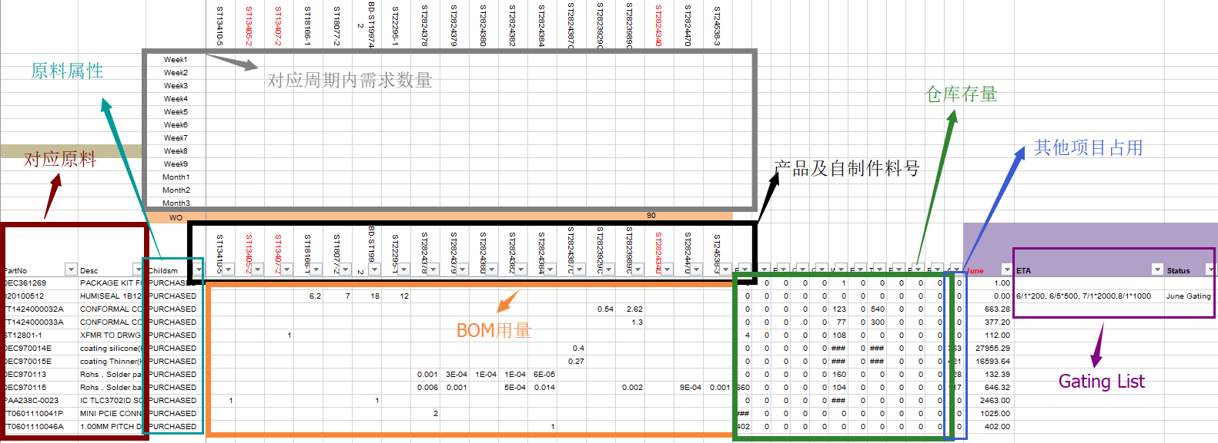

1. PlannerGating

2. 对比表

版本对比

3. buyerGating ： 周期按照13周+4个月（按照计算的结果重新计算报表）

4. PM Gating | 按照Period汇总后显示的结果

